Sheet1
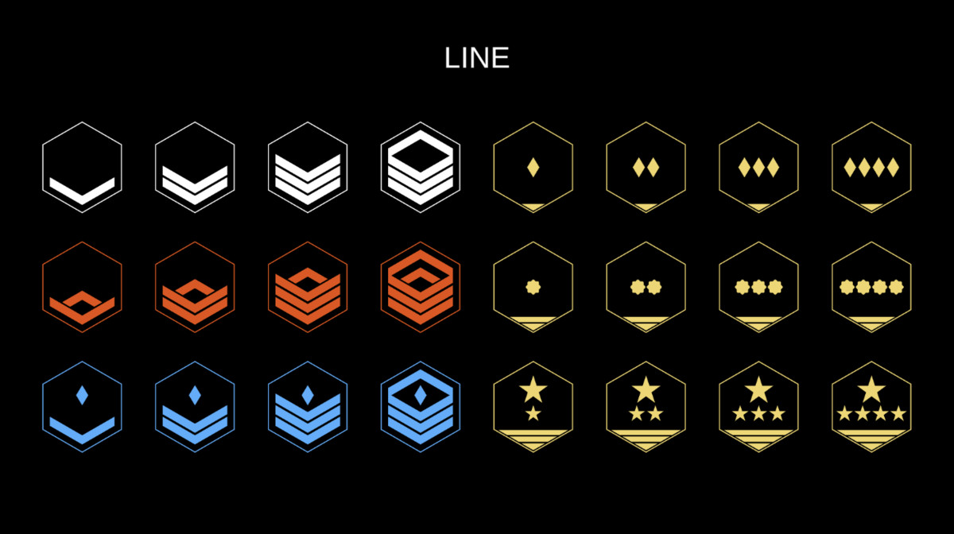
랭크 | 외형 (이미지 기준) | 계급 명칭 | 승급 비용 | 누적 소모 | 슬롯 | 비고 | (고민중) 승급 보너스 (스탯 영구 증가)
1 | 하얀색 갈매기 1줄 | 이등병 | 0 | 0 | 2개 | 시작 계급 | - (기본 상태)
2 | 하얀색 갈매기 2줄 | 일등병 | 500 | 500 | 3개 | 슬롯+1 | 체력 +2, 이동속도 +1%
3 | 하얀색 갈매기 3줄 | 상등병 | 1,000 | 1,500 | 4개 | 슬롯+1 | 체력 +2, 이동속도 +1%
4 | 하얀색 갈매기 4줄 | 병장 | 1,500 | 3,000 | 5개 | 슬롯+1 | 체력 +2, 이동속도 +1%
5 | 주황색 갈매기 1줄 | 하사 | 2,500 | 5,500 | 6개 | 새로운 티어 (슬롯 +1) | 체력 +2, 이동속도 +1%
6 | 주황색 갈매기 2줄 | 중사 | 3,500 | 9,000 | 6개 |  | 체력 +2, 이동속도 +1%
7 | 주황색 갈매기 3줄 | 상사 | 5,000 | 14,000 | 6개 |  | 체력 +2, 이동속도 +1%
8 | 주황색 갈매기 4줄 | 원사 | 7,000 | 21,000 | 6개 |  | 체력 +2, 이동속도 +1%
9 | 파란 다이아 갈매기 1줄 | 준위 1급 | 10,000 | 31,000 | 7개 | 새로운 티어 (슬롯 +1) | 체력 +2, 이동속도 +1%
10 | 파란 다이아 갈매기 2줄 | 준위 2급 | 13,000 | 44,000 | 7개 |  | 체력 +2, 이동속도 +1%
11 | 파란 다이아 갈매기 3줄 | 준위 3급 | 17,000 | 61,000 | 7개 |  | 체력 +2, 이동속도 +1%
12 | 파란 다이아 갈매기 4줄 | 준위 4급 | 22,000 | 83,000 | 7개 |  | 체력 +2, 이동속도 +1%
13 | 금색 다이아몬드 1개 | 소위 | 30,000 | 113,000 | 8개 | 새로운 티어 (슬롯 +1) | 공격력 +1%, 크리티컬 +0.5%
14 | 금색 다이아몬드 2개 | 중위 | 40,000 | 153,000 | 8개 |  | 공격력 +1%, 크리티컬 +0.5%
15 | 금색 다이아몬드 3개 | 대위 | 50,000 | 203,000 | 8개 |  | 공격력 +1%, 크리티컬 +0.5%
16 | 금색 다이아몬드 4개 | 대위(진) | 65,000 | 268,000 | 8개 |  | 공격력 +1%, 크리티컬 +0.5%
17 | 금색 톱니바퀴 1개 | 소령 | 80,000 | 348,000 | 9개 | 새로운 티어 (슬롯 +1) | 공격력 +1%, 크리티컬 +0.5%
18 | 금색 톱니바퀴 2개 | 중령 | 100,000 | 448,000 | 9개 |  | 공격력 +1%, 크리티컬 +0.5%
19 | 금색 톱니바퀴 3개 | 대령 | 125,000 | 573,000 | 9개 |  | 공격력 +1%, 크리티컬 +0.5%
20 | 금색 톱니바퀴 4개 | 대령(진) | 150,000 | 723,000 | 9개 |  | 공격력 +1%, 크리티컬 +0.5%
21 | 금색 별 1개 | 준장 | 200,000 | 923,000 | 10개 | 새로운 티어 (슬롯 +1) | 공격력 +1%, 크리티컬 +0.5%
22 | 금색 별 2개 | 소장 | 250,000 | 1,173,000 | 10개 |  | 공격력 +1%, 크리티컬 +0.5%
23 | 금색 별 3개 | 중장 | 350,000 | 1,523,000 | 10개 |  | 공격력 +1%, 크리티컬 +0.5%
24 | 금색 별 4개 | 대장 (MAX) | 500,000 | 2,023,000 | 10개 |  | 공격력 +1%, 크리티컬 +0.5%

